Лист 1
Прайс-лист
МИР ПРЯЖИ

В валюте: руб. (курс 1).
Цены указаны на 07.08.2020

№ | Номенклатура/ Характеристика номенклатуры | Описание | Изображение | Артикул | Цена | Ед. | Остаток | Ссылка на сайт
 | Пластик полимерный мягкий Bake Shop.57гр коричневый | Пластик полимерный мягкий Bake Shop.57гр коричневый | 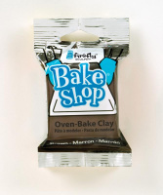 | 1832 BA | 43.00 |  |  | Изображение
 | Пластик полимерный мягкий Bake Shop.57гр коричневый |  |  |  | 43.00 | шт | 1 | Изображение

